Instrucciones
 | Planilla de ayuda para la Generación de Shell. ( Actualizada - 02 Enero de 2018 )
 | Taxonomía CMF 2018

 | Sr. Usuario:

 | Esta planilla le permitirá generar una shell, y además una extensión de la Taxonomía CMF CL-CI 2018, según las dimensiones que Ud. desee detallar.

 | En Hoja Shell:
1 | Sólo puede modificarse el valor de las celdas de fondo verde
2 | En la sección "Incluir otras Notas" se debe hacer click sobre los casilleros relativos a las Notas que se consideren incluir. Si se deja seleccionado el "si" en la opción general de esta sección, las notas seleccionadas se incluirán en la shell; si se cambia al "no", aunque las notas estén seleccionadas, no se incluirán en la shell.

 | En Hoja Dimensiones:
1 | Ud. debe conocer y tener a mano la taxonomia CMF antes de extender las dimensiones para evitar repetir elementos. Puede obtenerla desde el sitio de la CMF. La dirección oficial es: http://www.cmfchile.cl/cl/fr/ci/2018-01-02/cl-ci_shell_2018-01-02.xsd
2 | Elija la dimension en la que desee extender
3 | Posiciónese en la celda justo debajo del elemento IFRS (prefijo "ifrs") o CMF (prefijo "cl-ci") que desee detallar ingresandole elementos
4 | Inserte una fila (o varias filas si va a ingresar varios elementos)
5 | Ingrese la informacion del elemento correspondiendo a cada columna: 1) Prefijo (columa C): "tx" (esto marca que es un elemento agregado, no original IFRS o CMF) 2) Descripción del elemento (columna D): ésta debe tener una indentación (botón ) respecto al elemento original 3) Prefijo (columna E): nuevamente debe ingresar "tx" 4) Identificador (columna F): No puede repetirse. No puede incluir espacios, tildes, ni los signos: ":" , "." , "?" , "#" , "[" , "]" , "@" , "!" , "$" , "&" , "'" , "(" , ")" , "*" , "+" , "," , ";" , "=". Y debe comenzar con una Letra o "_". 5) Opcionalmente puede agregar correlativos en la columna B
6 | Los elementos IFRS o CMF no deben modificarse (tales filas no están protegidas en la hoja)
7 | Observe que algunos elementos IFRS son detalle de otros elementos IFRS (aparecen debajo del elemento padre con un signo ">")
8 | Puede agregarse hasta un total de 200 elementos propios
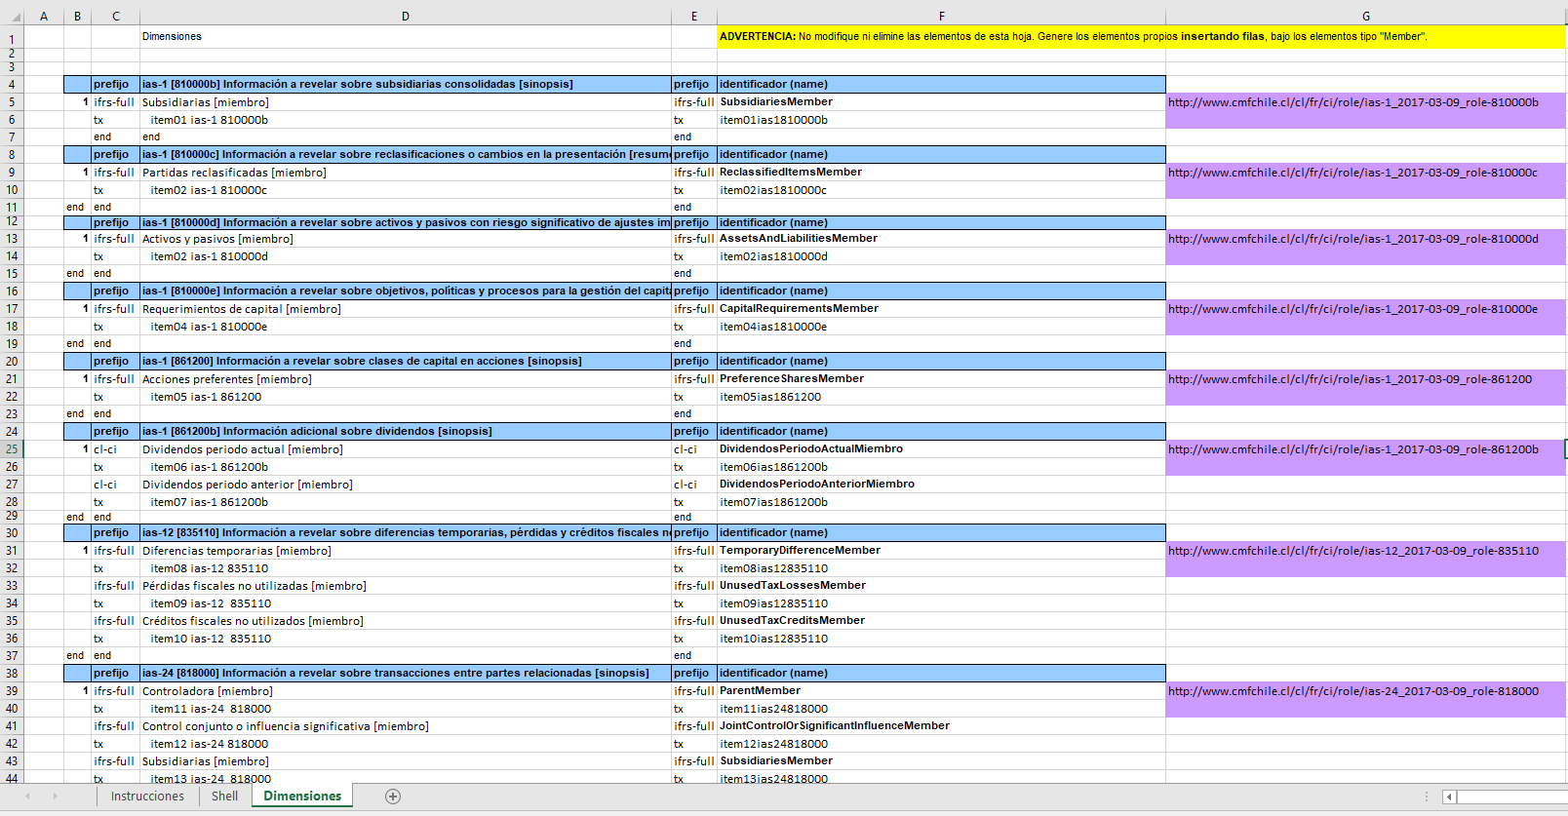
Pantalla de ejemplo

 | Instrucciones para despúes del llenado de esta planilla:
1 | Guarde los cambios. No importa el nombre que le de a la planilla.
2 | Vaya a la misma página desde donde bajó esta planilla, y envíela según la instrucción que aparece en la página.
3 | Espere en línea hasta que la aplicación le devuelva el archivo TaxonomíaExtendida.zip (puede demorar unos minutos).
4 | Descomprima el archivo Zip. Ud. encontrará los siguientes archivos, los que constituyen su Taxonomia Extendida a usar por su empresa. 1) [RUT]_[periodo]_[balance]_shell.xsd El cual corresponde al punto de entrada de la taxonomía. Este archivo hace referencia a su vez a los siguientes archivos de dimensiones. 2) [RUT]_[fecha]_[balance]_dimension.xsd La fecha corresponde a la fecha de extension ingresada en la hoja Shell (igualmente para los 2 archivos siguientes) 3) [RUT]_[fecha]_[balance]_dim_definicion.xml 4) [RUT]_[fecha]_[balance]_dim_label.xml
5 | Cree su informe XBRL a partir del punto de entrada de su Taxonomía Extendida.
6 | Una vez creado su informe XBRL, debe guardarlo en la misma carpeta donde están los archivos del punto 4.
7 | Comprima la carpeta anterior, usando el nombre de archivo [RUT]_[PERIODO]_[BALANCE].zip
8 | Envíe el archivo Zip anterior por el SEIL
 | En caso de encontrar errores, revise que en la definición de namespace de su archivo XBRL contenga la siguiente definición :
 | xmlns:txShell=http://www.cmfchile.cl/XBRL/extensiones/2018/tx
 | xmlns:tx=http://www.cmfchile.cl/XBRL/extensiones/2018/Dimensiones

 | ******************************************************************************************* Copyright © 2018 Comisión Mercado Financiero de Chile (CMF) This material is copyright of the CMF Chile and all rights are reserved. No part of this material may be translated, reprinted, reproduced or utilised in any form or manner that is not expressly permitted by the CMF Chile IP Policy see: http://www.cmfchile.cl/sitio/pop/politica.html *******************************************************************************************

